Sort by Acid
no | Test Cer. | nama unit |  | Serial number | thn opr | Jumlah minyak, liter | Buatan | hasil test laboratorium cennix
 |  |  |  |  |  |  |  | acid | ift | diel. | color | spec. Graf. | visual | sedi. | moisture |  | dga ASTM D3612 |  |  |  |  |  |  |  |  |  | lpf (C) |  | dbpc | furan | metal in oil |  |  | corr. sul | keterangan
 |  |  |  |  |  |  |  |  |  |  |  |  |  |  | ppm | grade | H2 | O2 | N2 | CH4 | CO | CO2 | C2H6 | C2H4 | C2H2 | TOT | 25O | 100O |  |  | Al | Fe | Cu
Standard yang dipakai |  |  |  |  |  |  |  | ASTM D974 | ASTM D971 | IEC 156 | ASTM D1500 | ASTM D4052 | ASTM D1524 | ASTM D1698 | ASTM D1533 |  | hydrogen | oksigen | nitrogen | methane | carbon monoksida | carbon dioksida | ethane | ethylene | acethylene |  | ASTM D924 |  | ASTM D2668 | ASTM D5837 | ASTM D3635 |  |  | ASTM D1275B

 | BATASAN OPERASI |  |  |  |  |  |  | < 0,06 | > 32 | > 30 | < 3,5 | > 0,84 | C |  | < 20 |  | < 100 |  |  | < 120 | < 350 | < 2.500 | < 65 | <50 | < 2 | < 687 | < 0.1 | < 2.9 | > .2 | < 100 | 0.00 | 0.00 | 0.00 |  | Non corrosive
1 | 12 | Trafo 2 ESP | 3 | 007008428 | 2010 | 731 | Zhejian | 0.118 | 16.2 | 24 | 3.0 | 0.8435 | C |  | 39 | D | 38 | 16,781 | 70,523 | 5 | 129 | 2,431 | 3 | 5 | 0 | 180 | 0.000 | 1.330 | 0.00 | 169 | 0.00 | 0.01 | 0.01 | 2 C | Non corrosive
2 | 5 | Trafo 1 ESP | 1 | 10937 | 2010 | 1,143 | Fujia | 0.056 | 25.3 | 50 | 1.5 | 0.8529 | C |  | 18 | D | 35 | 20,494 | 67,487 | 4 | 69 | 1,143 | 0 | 1 | 0 | 109 | 0.000 | 1.870 | 0.00 | 0 | 0.00 | 0.01 | 0.01 | 1 B | Non Corrosive
3 | 7 | Trafo 3 ESP | 1 | 10031 | 2010 | 1,143 | Fujia | 0.048 | 28.4 | 44 | 1.0 | 0.8537 | C |  | 32 | E | 32 | 15,273 | 65,111 | 5 | 95 | 1,002 | 0 | 2 | 0 | 134 | 0.000 | 1.700 | 0.01 | 32 | 0.01 | 0.01 | 0.01 | 1 A | Non corrosive
4 | 6 | Trafo 2 ESP | 1 | 10035 | 2010 | 1,143 | Fujia | 0.042 | 26.6 | 41 | 1.5 | 0.8540 | C |  | 21 | D | 27 | 18,639 | 66,781 | 3 | 64 | 1,106 | 0 | 1 | 0 | 95 | 0.000 | 1.900 | 0.02 | 62 | 0.00 | 0.01 | 0.00 | 1 A | Non Corrosive
5 | 8 | Trafo 4 ESP | 1 | 10034 | 2010 | 1,143 | Fujia | 0.028 | 26.3 | 24 | 1.5 | 0.8596 | C |  | 29 | E | 13 | 12,265 | 66,770 | 5 | 172 | 1,206 | 0 | 8 | 0 | 198 | 0.180 | 6.680 | 0.08 | 18 | 0.05 | 0.02 | 0.01 | 2 C | Non Corrosive
6 | 13 | Trafo 3 ESP | 3 | 007208428 | 2010 | 731 | Zhejian | 0.025 | 27.8 | 40 | 1.5 | 0.8415 | C |  | 27 | D | 21 | 16,364 | 70,694 | 3 | 38 | 1,068 | 0 | 0 | 0 | 62 | 0.000 | 0.620 | 0.01 | 0 | 0.00 | 0.01 | 0.00 | 2 C | Non corrosive
7 | 10 | Trafo UAT | 3 | 1035082 | 2010 | 4,749 | Shandong | 0.022 | 38.1 | 60 | 0.5 | 0.8767 | C |  | 11 | A | 20 | 16,028 | 68,308 | 20 | 971 | 3,536 | 5 | 7 | 0 | 1,023 | 0.000 | 0.390 | 0.23 | 0 | 0.02 | 0.01 | 0.04 | 3 A | Suspec Corrosive
8 | 11 | Trafo 1 ESP | 3 | 007308428 | 2010 | 731 | Zhejian | 0.022 | 23.2 | 32 | 1.5 | 0.8432 | C |  | 26 | D | 14 | 12,943 | 68,807 | 3 | 62 | 1,243 | 0 | 0 | 0 | 79 | 0.000 | 0.350 | 0.00 | 0 | 0.01 | 0.01 | 0.00 | 1 B | Non corrosive
9 | 15 | Ash Handling |  | 10820108 | 2011 | 1,023 | Wolong | 0.022 | 38.1 | 38 | 1.0 | 0.8779 | C |  | 28 | C | 35 | 10,984 | 71,058 | 20 | 441 | 5,037 | 7 | 8 | 0 | 511 | 0.000 | 0.730 | 0.23 | 0 | 0.00 | 0.01 | 0.01 | 1 B | Non corrosive
10 | 16 | Ash Handling |  | 10820107 | 2011 | 1,023 | Wolong | 0.022 | 37.3 | 36 | 1.0 | 0.8788 | C |  | 21 | C | 18 | 21,157 | 64,224 | 4 | 129 | 1,676 | 0 | 1 | 0 | 152 | 0.000 | 1.350 | 0.22 | 0 | 0.00 | 0.01 | 0.00 | 3 A | Suspec Corrosive
11 | 14 | Trafo 4 ESP | 3 | 007108428 | 2010 | 731 | Zhejian | 0.020 | 31.2 | 62 | 1.0 | 0.8420 | C |  | 19 | D | 10 | 18,669 | 66,036 | 3 | 24 | 665 | 0 | 0 | 0 | 37 | 0.000 | 1.360 | 0.01 | 0 | 0.00 | 0.00 | 0.00 | 3 A | Suspec Corrosive
12 | 4 | Main Trafo | 1 | 1006901 | 2011 | 30,857 | Wolong | 0.017 | 41.5 | 58 | 0.5 | 0.8691 | C |  | 10 | A | 147 | 9,471 | 4,328 | 32 | 655 | 2,728 | 4 | 5 | 0 | 843 | 0.000 | 0.140 | 0.24 | 0 | 0.02 | 0.01 | 0.01 | 3 A | Suspec Corrosive
13 | 9 | Main Trafo | 3 | 1122170 | 2010 | 26,706 | Shandong | 0.017 | 42.3 | 78 | 0.5 | 0.8780 | C |  | 15 | B | 24 | 10,131 | 44,084 | 11 | 641 | 2,250 | 1 | 1 | 0 | 678 | 0.000 | 0.130 | 0.22 | 0 | 0.01 | 0.01 | 0.02 | 3 A | Suspec Corrosive

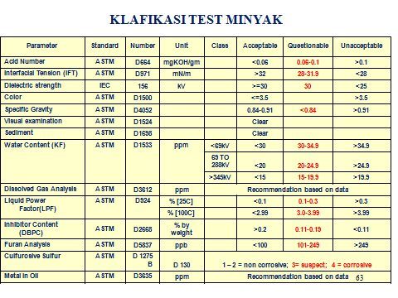
Catatan : |  |  |  |  |  |  |  |  |  |  |  | Note.:
 |  |  | Batasan sesuai saran IEEE 57.106
 |  |  |  |  |  |  |  |  |  |  |  | Acid terjadi karena oksidasi atau pencemaran pada minyak dengan material lain misalnya varnish, cat atau material lain yang ada didalam transformator. Hal ini akan menyebabkan “pembusukan material” didalam transformator. Kenaikkan keasaman mulai terjadi setelah transformator beroperasi

 |  |  |  |  |  |  |  |  |  |  |  | Angka keasaman yang tinggi menandakan terjadi “pembusukan material” yang berat pada isolasi transformator. Keasaman ini hanya bisa diperbaiki dengan regenerasi minyak transformator

 |  |  |  |  |  |  |  |  |  |  |  | Acid Number
 |  |  |  |  |  |  |  |  |  |  |  | Just like industrial oils, transformer oils are oxidized under the influence of excessive temperature and oxygen, particularly in the presence of small metal particles which act as catalysts, resulting in an increase in Acid Number, due to the formation of carboxylic acids. Further reaction can result in sludge and varnish deposits. In the worst-case scenario, the oil canals become blocked and the transformer is not cooled well, which further exacerbates oil breakdown. Furthermore, an increase in the acidity has a damaging effect on the cellulose paper.

 |  |  |  |  |  |  |  |  |  |  |  | Oil degradation also produces charged by-products, such as acids and hydroperoxides, which tend to reduce the insulating properties of the oil. An increase in Acid Number often goes hand-in-hand with a decrease in dielectric strength and increased moisture content
 |  | ACIDITY or NEUTRALISATION NUMBER(NN)
 |  | Test Method: ASTM D974
 |  | Acids in the oil originate from oil decomposition/oxidation products. Acids can also come from external sources such as atmospheric contamination. These organic acids are etrimental to the insulation system and can induce corrosion inside the transformer when water is present. An increase in the acidity is an indication of the rate of deterioration of the oil with SLUDGE as the inevitable by-product of an acid situation which is neglected. The acidity of oil in a transformer should never be allowed to exceed 0.25mg KOH/g oil. This is the CRITICAL ACID NUMBER and deterioration increases rapidly once this level is exceed

Sort by Color
no | Test Cer. | nama unit |  | Serial number | thn opr | Jumlah minyak, liter | Buatan | hasil test laboratorium cennix
 |  |  |  |  |  |  |  | acid | ift | diel. | color | spec. Graf. | visual | sedi. | moisture |  | dga ASTM D3612 |  |  |  |  |  |  |  |  |  | lpf (C) |  | dbpc | furan | metal in oil |  |  | corr. sul | keterangan
 |  |  |  |  |  |  |  |  |  |  |  |  |  |  | ppm | grade | H2 | O2 | N2 | CH4 | CO | CO2 | C2H6 | C2H4 | C2H2 | TOT | 25O | 100O |  |  | Al | Fe | Cu
Standard yang dipakai |  |  |  |  |  |  |  | ASTM D974 | ASTM D971 | IEC 156 | ASTM D1500 | ASTM D4052 | ASTM D1524 | ASTM D1698 | ASTM D1533 |  | hydrogen | oksigen | nitrogen | methane | carbon monoksida | carbon dioksida | ethane | ethylene | acethylene |  | ASTM D924 |  | ASTM D2668 | ASTM D5837 | ASTM D3635 |  |  | ASTM D1275B

 | BATASAN OPERASI |  |  |  |  |  |  | < 0,06 | > 32 | > 30 | < 3,5 | > 0,84 | C |  | < 20 |  | < 100 |  |  | < 120 | < 350 | < 2.500 | < 65 | <50 | < 2 | < 687 | < 0.1 | < 2.9 | > .2 | < 100 | 0.00 | 0.00 | 0.00 |  | Non corrosive
1 | 12 | Trafo 2 ESP | 3 | 007008428 | 2010 | 731 | Zhejian | 0.118 | 16.2 | 24 | 3.0 | 0.8435 | C |  | 39 | D | 38 | 16,781 | 70,523 | 5 | 129 | 2,431 | 3 | 5 | 0 | 180 | 0.000 | 1.330 | 0.00 | 169 | 0.00 | 0.01 | 0.01 | 2 C | Non corrosive
2 | 5 | Trafo 1 ESP | 1 | 10937 | 2010 | 1,143 | Fujia | 0.056 | 25.3 | 50 | 1.5 | 0.8529 | C |  | 18 | D | 35 | 20,494 | 67,487 | 4 | 69 | 1,143 | 0 | 1 | 0 | 109 | 0.000 | 1.870 | 0.00 | 0 | 0.00 | 0.01 | 0.01 | 1 B | Non Corrosive
3 | 6 | Trafo 2 ESP | 1 | 10035 | 2010 | 1,143 | Fujia | 0.042 | 26.6 | 41 | 1.5 | 0.8540 | C |  | 21 | D | 27 | 18,639 | 66,781 | 3 | 64 | 1,106 | 0 | 1 | 0 | 95 | 0.000 | 1.900 | 0.02 | 62 | 0.00 | 0.01 | 0.00 | 1 A | Non Corrosive
4 | 8 | Trafo 4 ESP | 1 | 10034 | 2010 | 1,143 | Fujia | 0.028 | 26.3 | 24 | 1.5 | 0.8596 | C |  | 29 | E | 13 | 12,265 | 66,770 | 5 | 172 | 1,206 | 0 | 8 | 0 | 198 | 0.180 | 6.680 | 0.08 | 18 | 0.05 | 0.02 | 0.01 | 2 C | Non Corrosive
5 | 11 | Trafo 1 ESP | 3 | 007308428 | 2010 | 731 | Zhejian | 0.022 | 23.2 | 32 | 1.5 | 0.8432 | C |  | 26 | D | 14 | 12,943 | 68,807 | 3 | 62 | 1,243 | 0 | 0 | 0 | 79 | 0.000 | 0.350 | 0.00 | 0 | 0.01 | 0.01 | 0.00 | 1 B | Non corrosive
6 | 13 | Trafo 3 ESP | 3 | 007208428 | 2010 | 731 | Zhejian | 0.025 | 27.8 | 40 | 1.5 | 0.8415 | C |  | 27 | D | 21 | 16,364 | 70,694 | 3 | 38 | 1,068 | 0 | 0 | 0 | 62 | 0.000 | 0.620 | 0.01 | 0 | 0.00 | 0.01 | 0.00 | 2 C | Non corrosive
7 | 7 | Trafo 3 ESP | 1 | 10031 | 2010 | 1,143 | Fujia | 0.048 | 28.4 | 44 | 1.0 | 0.8537 | C |  | 32 | E | 32 | 15,273 | 65,111 | 5 | 95 | 1,002 | 0 | 2 | 0 | 134 | 0.000 | 1.700 | 0.01 | 32 | 0.01 | 0.01 | 0.01 | 1 A | Non corrosive
8 | 14 | Trafo 4 ESP | 3 | 007108428 | 2010 | 731 | Zhejian | 0.020 | 31.2 | 62 | 1.0 | 0.8420 | C |  | 19 | D | 10 | 18,669 | 66,036 | 3 | 24 | 665 | 0 | 0 | 0 | 37 | 0.000 | 1.360 | 0.01 | 0 | 0.00 | 0.00 | 0.00 | 3 A | Suspec Corrosive
9 | 15 | Ash Handling |  | 10820108 | 2011 | 1,023 | Wolong | 0.022 | 38.1 | 38 | 1.0 | 0.8779 | C |  | 28 | C | 35 | 10,984 | 71,058 | 20 | 441 | 5,037 | 7 | 8 | 0 | 511 | 0.000 | 0.730 | 0.23 | 0 | 0.00 | 0.01 | 0.01 | 1 B | Non corrosive
10 | 16 | Ash Handling |  | 10820107 | 2011 | 1,023 | Wolong | 0.022 | 37.3 | 36 | 1.0 | 0.8788 | C |  | 21 | C | 18 | 21,157 | 64,224 | 4 | 129 | 1,676 | 0 | 1 | 0 | 152 | 0.000 | 1.350 | 0.22 | 0 | 0.00 | 0.01 | 0.00 | 3 A | Suspec Corrosive
11 | 4 | Main Trafo | 1 | 1006901 | 2011 | 30,857 | Wolong | 0.017 | 41.5 | 58 | 0.5 | 0.8691 | C |  | 10 | A | 147 | 9,471 | 4,328 | 32 | 655 | 2,728 | 4 | 5 | 0 | 843 | 0.000 | 0.140 | 0.24 | 0 | 0.02 | 0.01 | 0.01 | 3 A | Suspec Corrosive
12 | 9 | Main Trafo | 3 | 1122170 | 2010 | 26,706 | Shandong | 0.017 | 42.3 | 78 | 0.5 | 0.8780 | C |  | 15 | B | 24 | 10,131 | 44,084 | 11 | 641 | 2,250 | 1 | 1 | 0 | 678 | 0.000 | 0.130 | 0.22 | 0 | 0.01 | 0.01 | 0.02 | 3 A | Suspec Corrosive
13 | 10 | Trafo UAT | 3 | 1035082 | 2010 | 4,749 | Shandong | 0.022 | 38.1 | 60 | 0.5 | 0.8767 | C |  | 11 | A | 20 | 16,028 | 68,308 | 20 | 971 | 3,536 | 5 | 7 | 0 | 1,023 | 0.000 | 0.390 | 0.23 | 0 | 0.02 | 0.01 | 0.04 | 3 A | Suspec Corrosive

Catatan :
 |  |  | Batasan sesuai saran IEEE 57.106

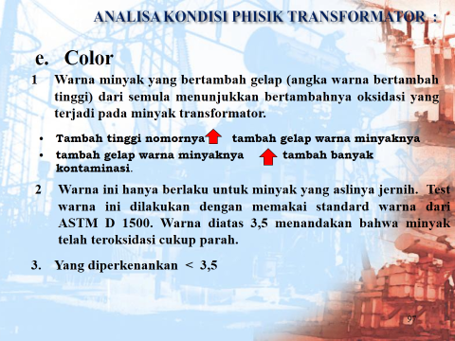

 |  |  |  |  |  |  |  |  |  |  |  |  | The color test is a simple test that indicates oil quality. The higher the color number is, the higher the probability of contamination or deterioration of the oil.

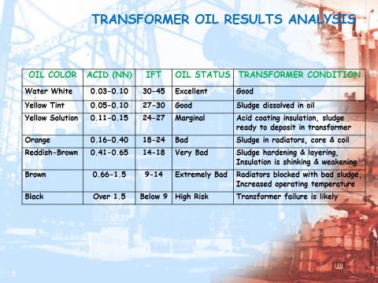

 |  | COLOR The color of an insulating oil is determined by means of transmitted light and is expressed by a numerical value based on comparison with a series of color standards. It is recognized that color by itself could be misleading in evaluating oils for service quality. The primary significance of color is to observe a change or darkening of the oil from previous samples of oil from the same transformer. Noticeable darkening in short periods of time indicates either contamination or that arcing is taking place. A darkening color, with no significant change in neutralization value or viscosity, usually indicates contamination. The acceptable levels provided for the above parameters are for cases when mineral oil is used as the insulating oil. Below is a table which includes a compilation of suggested acceptable levels for other insulating oils: The above levels are consistent with NETA/ANSI MTS- 2007, Standard for Maintenance Testing Specifications for Electrical Power Distribution Equipment and Systems and the IEEE C57 series of specifications on transformer fluid testing. Additionally, I am sure that tests other than those shown above could be recommended based on conditions and results.

Sort by moisture
no | Test Cer. | nama unit |  | Serial number | thn opr | Jumlah minyak, liter | Buatan | hasil test laboratorium cennix
 |  |  |  |  |  |  |  | acid | ift | diel. | color | spec. Graf. | visual | sedi. | moisture |  | dga ASTM D3612 |  |  |  |  |  |  |  |  |  | lpf (C) |  | dbpc | furan | metal in oil |  |  | corr. sul | keterangan
 |  |  |  |  |  |  |  |  |  |  |  |  |  |  | ppm | grade | H2 | O2 | N2 | CH4 | CO | CO2 | C2H6 | C2H4 | C2H2 | TOT | 25O | 100O |  |  | Al | Fe | Cu
Standard yang dipakai |  |  |  |  |  |  |  | ASTM D974 | ASTM D971 | IEC 156 | ASTM D1500 | ASTM D4052 | ASTM D1524 | ASTM D1698 | ASTM D1533 |  | hydrogen | oksigen | nitrogen | methane | carbon monoksida | carbon dioksida | ethane | ethylene | acethylene |  | ASTM D924 |  | ASTM D2668 | ASTM D5837 | ASTM D3635 |  |  | ASTM D1275B

 | BATASAN OPERASI |  |  |  |  |  |  | < 0,06 | > 32 | > 30 | < 3,5 | > 0,84 | C |  | < 20 |  | < 100 |  |  | < 120 | < 350 | < 2.500 | < 65 | <50 | < 2 | < 687 | < 0.1 | < 2.9 | > .2 | < 100 | 0.00 | 0.00 | 0.00 |  | Non corrosive
1 | 7 | Trafo 3 ESP | 1 | 10031 | 2010 | 1,143 | Fujia | 0.048 | 28.4 | 44 | 1.0 | 0.8537 | C |  | 32 | E | 32 | 15,273 | 65,111 | 5 | 95 | 1,002 | 0 | 2 | 0 | 134 | 0.000 | 1.700 | 0.01 | 32 | 0.01 | 0.01 | 0.01 | 1 A | Non corrosive
2 | 8 | Trafo 4 ESP | 1 | 10034 | 2010 | 1,143 | Fujia | 0.028 | 26.3 | 24 | 1.5 | 0.8596 | C |  | 29 | E | 13 | 12,265 | 66,770 | 5 | 172 | 1,206 | 0 | 8 | 0 | 198 | 0.180 | 6.680 | 0.08 | 18 | 0.05 | 0.02 | 0.01 | 2 C | Non Corrosive
3 | 5 | Trafo 1 ESP | 1 | 10937 | 2010 | 1,143 | Fujia | 0.056 | 25.3 | 50 | 1.5 | 0.8529 | C |  | 18 | D | 35 | 20,494 | 67,487 | 4 | 69 | 1,143 | 0 | 1 | 0 | 109 | 0.000 | 1.870 | 0.00 | 0 | 0.00 | 0.01 | 0.01 | 1 B | Non Corrosive
4 | 6 | Trafo 2 ESP | 1 | 10035 | 2010 | 1,143 | Fujia | 0.042 | 26.6 | 41 | 1.5 | 0.8540 | C |  | 21 | D | 27 | 18,639 | 66,781 | 3 | 64 | 1,106 | 0 | 1 | 0 | 95 | 0.000 | 1.900 | 0.02 | 62 | 0.00 | 0.01 | 0.00 | 1 A | Non Corrosive
5 | 11 | Trafo 1 ESP | 3 | 007308428 | 2010 | 731 | Zhejian | 0.022 | 23.2 | 32 | 1.5 | 0.8432 | C |  | 26 | D | 14 | 12,943 | 68,807 | 3 | 62 | 1,243 | 0 | 0 | 0 | 79 | 0.000 | 0.350 | 0.00 | 0 | 0.01 | 0.01 | 0.00 | 1 B | Non corrosive
6 | 12 | Trafo 2 ESP | 3 | 007008428 | 2010 | 731 | Zhejian | 0.118 | 16.2 | 24 | 3.0 | 0.8435 | C |  | 39 | D | 38 | 16,781 | 70,523 | 5 | 129 | 2,431 | 3 | 5 | 0 | 180 | 0.000 | 1.330 | 0.00 | 169 | 0.00 | 0.01 | 0.01 | 2 C | Non corrosive
7 | 13 | Trafo 3 ESP | 3 | 007208428 | 2010 | 731 | Zhejian | 0.025 | 27.8 | 40 | 1.5 | 0.8415 | C |  | 27 | D | 21 | 16,364 | 70,694 | 3 | 38 | 1,068 | 0 | 0 | 0 | 62 | 0.000 | 0.620 | 0.01 | 0 | 0.00 | 0.01 | 0.00 | 2 C | Non corrosive
8 | 14 | Trafo 4 ESP | 3 | 007108428 | 2010 | 731 | Zhejian | 0.020 | 31.2 | 62 | 1.0 | 0.8420 | C |  | 19 | D | 10 | 18,669 | 66,036 | 3 | 24 | 665 | 0 | 0 | 0 | 37 | 0.000 | 1.360 | 0.01 | 0 | 0.00 | 0.00 | 0.00 | 3 A | Suspec Corrosive
9 | 15 | Ash Handling |  | 10820108 | 2011 | 1,023 | Wolong | 0.022 | 38.1 | 38 | 1.0 | 0.8779 | C |  | 28 | C | 35 | 10,984 | 71,058 | 20 | 441 | 5,037 | 7 | 8 | 0 | 511 | 0.000 | 0.730 | 0.23 | 0 | 0.00 | 0.01 | 0.01 | 1 B | Non corrosive
10 | 16 | Ash Handling |  | 10820107 | 2011 | 1,023 | Wolong | 0.022 | 37.3 | 36 | 1.0 | 0.8788 | C |  | 21 | C | 18 | 21,157 | 64,224 | 4 | 129 | 1,676 | 0 | 1 | 0 | 152 | 0.000 | 1.350 | 0.22 | 0 | 0.00 | 0.01 | 0.00 | 3 A | Suspec Corrosive
11 | 9 | Main Trafo | 3 | 1122170 | 2010 | 26,706 | Shandong | 0.017 | 42.3 | 78 | 0.5 | 0.8780 | C |  | 15 | B | 24 | 10,131 | 44,084 | 11 | 641 | 2,250 | 1 | 1 | 0 | 678 | 0.000 | 0.130 | 0.22 | 0 | 0.01 | 0.01 | 0.02 | 3 A | Suspec Corrosive
12 | 4 | Main Trafo | 1 | 1006901 | 2011 | 30,857 | Wolong | 0.017 | 41.5 | 58 | 0.5 | 0.8691 | C |  | 10 | A | 147 | 9,471 | 4,328 | 32 | 655 | 2,728 | 4 | 5 | 0 | 843 | 0.000 | 0.140 | 0.24 | 0 | 0.02 | 0.01 | 0.01 | 3 A | Suspec Corrosive
13 | 10 | Trafo UAT | 3 | 1035082 | 2010 | 4,749 | Shandong | 0.022 | 38.1 | 60 | 0.5 | 0.8767 | C |  | 11 | A | 20 | 16,028 | 68,308 | 20 | 971 | 3,536 | 5 | 7 | 0 | 1,023 | 0.000 | 0.390 | 0.23 | 0 | 0.02 | 0.01 | 0.04 | 3 A | Suspec Corrosive

Catatan : |  |  |  |  |  |  |  |  |  |  |  |  |  |  |  |  |  |  |  |  |  |  |  |  |  | Komentar :
 |  |  | Batasan sesuai saran IEEE 57.106 |  |  |  |  |  |  |  |  |  |  |  |  |  |  |  |  |  |  |  |  |  |  |  | 1. | UST 1,3,4 perlu purifikasi

 |  |  |  |  |  |  |  |  |  |  |  |  | Percent moisture dibanding nilai berat kering

 |  |  |  |  |  |  |  |  |  |  |  |  | Voltage Class |  |  | A |  | B |  | C |  | D |  | E
 |  |  |  |  |  |  |  |  |  |  |  |  | < 69 kV |  |  | 0 s/d 1,25 |  | 1,26 s/d 2 |  | 2,01 s/d 2,5 |  | 2,51 s/d 4 |  | 4,01 lebih besar

 |  |  |  |  |  |  |  |  |  |  |  |  | > 69 kV - < 230 kV |  |  | 0 s/d 0,85 |  | 0,86 s/d 1,35 |  | 1,36 s/d 1,7 |  | 1,71 s/d 2,60 |  | 2,66 lebih besar

 |  |  |  |  |  |  |  |  |  |  |  |  | > 230 kV |  |  | 0 s/d 0,55 |  | 0,56 s/d 0,85 |  | 0,86 s/d 1,05 |  | 1,06 s/d 1,70 |  | 1,71 lebih besar

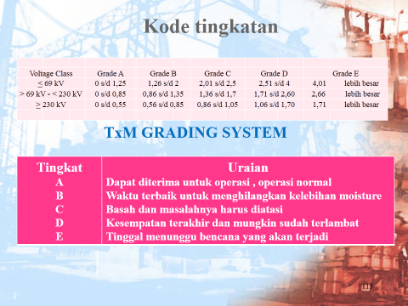

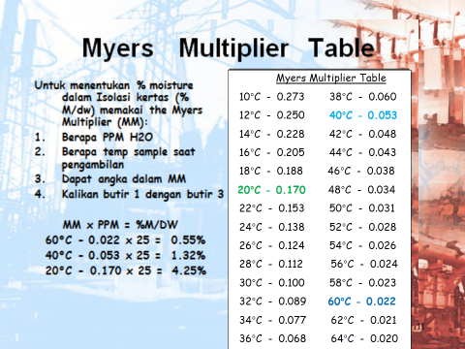

 |  |  |  |  |  |  |  |  |  |  | Not.:
 |  |  |  |  |  |  |  |  |  |  | Moisture atau kelembaban (adanya kandungan air) dalam minyak terjadi karena pengembunan udara/gas yang terdapat dalam transformator.

 |  |  |  |  |  |  |  |  |  |  | Moisture atau kelembaban terjadi pada saat transformator mengalami perubahan temperatur. Pada saat trafo panas moisture keluar dari isolasi, pada saat trafo dingin moisture masuk ke isolasi dalam jumlah yang lebih besar dari saat moisture keluar

 |  |  |  |  |  |  |  |  |  |  | Moisture dalam isolasi dipertahankan adanya, jangan sampai kurang dari 5 ppm. Karena tanpa moisture isolasi kertas akan rapuh

 |  |  |  |  |  |  |  |  |  |  | Kelembaban ini harus diperhatikan karena tidak saja yang terdapat dalam minyak tetapi juga dalam isolasi kertas. Perbandingan moisture didalam minyak dibanding moisture dalam isolasi kertas sekitar 1 : 1000 ( antara 0,05 dibanding 18 s/d 36 tergantung besarnya transformator

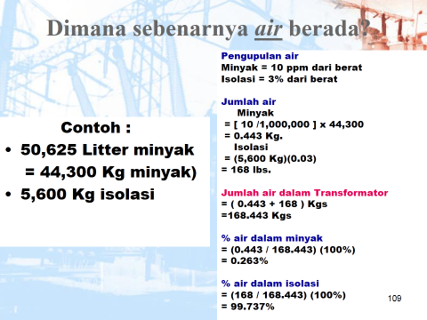

 |  |  |  |  |  |  |  |  |  |  | Tujuan utama purifikasi adalah mengurangi moisture didalam isolasi kertas. BUKAN moisture didalam minyak. Jadi purifikasi berhasil atau tidak tergantung hasil dari pengetestan moisture didalam isolasi

sort by tot dga
no | Test Cer. | nama unit |  | Serial number | thn opr | Jumlah minyak, liter | Buatan | hasil test laboratorium cennix
 |  |  |  |  |  |  |  | acid | ift | diel. | color | spec. Graf. | visual | sedi. | moisture |  | dga ASTM D3612 |  |  |  |  |  |  |  |  |  | lpf (C) |  | dbpc | furan | metal in oil |  |  | corr. sul | keterangan
 |  |  |  |  |  |  |  |  |  |  |  |  |  |  | ppm | grade | H2 | O2 | N2 | CH4 | CO | CO2 | C2H6 | C2H4 | C2H2 | TOT | 25O | 100O |  |  | Al | Fe | Cu
Standard yang dipakai |  |  |  |  |  |  |  | ASTM D974 | ASTM D971 | IEC 156 | ASTM D1500 | ASTM D4052 | ASTM D1524 | ASTM D1698 | ASTM D1533 |  | hydrogen | oksigen | nitrogen | methane | carbon monoksida | carbon dioksida | ethane | ethylene | acethylene |  | ASTM D924 |  | ASTM D2668 | ASTM D5837 | ASTM D3635 |  |  | ASTM D1275B

 | BATASAN OPERASI |  |  |  |  |  |  | < 0,06 | > 32 | > 30 | < 3,5 | > 0,84 | C |  | < 20 |  | < 100 |  |  | < 120 | < 350 | < 2.500 | < 65 | <50 | < 2 | < 687 | < 0.1 | < 2.9 | > .2 | < 100 | 0.00 | 0.00 | 0.00 |  | Non corrosive
1 | 10 | Trafo UAT | 3 | 1035082 |  | 4,749 | Shandong | 0.022 | 38.1 | 60 | 0.5 | 0.8767 | C |  | 11 | A | 20 | 16,028 | 68,308 | 20 | 971 | 3,536 | 5 | 7 | 0 | 1,023 | 0.000 | 0.390 | 0.23 | 0 | 0.02 | 0.01 | 0.04 | 3 A | Suspec Corrosive
2 | 4 | Main Trafo | 1 | 1006901 | 2011 | 30,857 | Wolong | 0.017 | 41.5 | 58 | 0.5 | 0.8691 | C |  | 10 | A | 147 | 9,471 | 4,328 | 32 | 655 | 2,728 | 4 | 5 | 0 | 843 | 0.000 | 0.140 | 0.24 | 0 | 0.02 | 0.01 | 0.01 | 3 A | Suspec Corrosive
3 | 9 | Main Trafo | 3 | 1122170 | 2010 | 26,706 | Shandong | 0.017 | 42.3 | 78 | 0.5 | 0.8780 | C |  | 15 | B | 24 | 10,131 | 44,084 | 11 | 641 | 2,250 | 1 | 1 | 0 | 678 | 0.000 | 0.130 | 0.22 | 0 | 0.01 | 0.01 | 0.02 | 3 A | Suspec Corrosive
4 | 15 | Ash Handling |  | 10820108 | 2011 | 1,023 | Wolong | 0.022 | 38.1 | 38 | 1.0 | 0.8779 | C |  | 28 | C | 35 | 10,984 | 71,058 | 20 | 441 | 5,037 | 7 | 8 | 0 | 511 | 0.000 | 0.730 | 0.23 | 0 | 0.00 | 0.01 | 0.01 | 1 B | Non corrosive
5 | 8 | Trafo 4 ESP | 1 | 10034 | 2010 | 1,143 | Fujia | 0.028 | 26.3 | 24 | 1.5 | 0.8596 | C |  | 29 | E | 13 | 12,265 | 66,770 | 5 | 172 | 1,206 | 0 | 8 | 0 | 198 | 0.180 | 6.680 | 0.08 | 18 | 0.05 | 0.02 | 0.01 | 2 C | Non Corrosive
6 | 12 | Trafo 2 ESP | 3 | 007008428 | 2010 | 731 | Zhejian | 0.118 | 16.2 | 24 | 3.0 | 0.8435 | C |  | 39 | D | 38 | 16,781 | 70,523 | 5 | 129 | 2,431 | 3 | 5 | 0 | 180 | 0.000 | 1.330 | 0.00 | 169 | 0.00 | 0.01 | 0.01 | 2 C | Non corrosive
7 | 16 | Ash Handling |  | 10820107 | 2011 | 1,023 | Wolong | 0.022 | 37.3 | 36 | 1.0 | 0.8788 | C |  | 21 | C | 18 | 21,157 | 64,224 | 4 | 129 | 1,676 | 0 | 1 | 0 | 152 | 0.000 | 1.350 | 0.22 | 0 | 0.00 | 0.01 | 0.00 | 3 A | Suspec Corrosive
8 | 7 | Trafo 3 ESP | 1 | 10031 | 2010 | 1,143 | Fujia | 0.048 | 28.4 | 44 | 1.0 | 0.8537 | C |  | 32 | E | 32 | 15,273 | 65,111 | 5 | 95 | 1,002 | 0 | 2 | 0 | 134 | 0.000 | 1.700 | 0.01 | 32 | 0.01 | 0.01 | 0.01 | 1 A | Non Corrosive
9 | 5 | Trafo 1 ESP | 1 | 10937 | 2010 | 1,143 | Fujia | 0.056 | 25.3 | 50 | 1.5 | 0.8529 | C |  | 18 | D | 35 | 20,494 | 67,487 | 4 | 69 | 1,143 | 0 | 1 | 0 | 109 | 0.000 | 1.870 | 0.00 | 0 | 0.00 | 0.01 | 0.01 | 1 B | Non Corrosive
10 | 6 | Trafo 2 ESP | 1 | 10035 | 2010 | 1,143 | Fujia | 0.042 | 26.6 | 41 | 1.5 | 0.8540 | C |  | 21 | D | 27 | 18,639 | 66,781 | 3 | 64 | 1,106 | 0 | 1 | 0 | 95 | 0.000 | 1.900 | 0.02 | 62 | 0.00 | 0.01 | 0.00 | 1 A | Non Corrosive
11 | 11 | Trafo 1 ESP | 3 | 007308428 | 2010 | 731 | Zhejian | 0.022 | 23.2 | 32 | 1.5 | 0.8432 | C |  | 26 | D | 14 | 12,943 | 68,807 | 3 | 62 | 1,243 | 0 | 0 | 0 | 79 | 0.000 | 0.350 | 0.00 | 0 | 0.01 | 0.01 | 0.00 | 1 B | Non corrosive
12 | 13 | Trafo 3 ESP | 3 | 007208428 | 2010 | 731 | Zhejian | 0.025 | 27.8 | 40 | 1.5 | 0.8415 | C |  | 27 | D | 21 | 16,364 | 70,694 | 3 | 38 | 1,068 | 0 | 0 | 0 | 62 | 0.000 | 0.620 | 0.01 | 0 | 0.00 | 0.01 | 0.00 | 2 C | Non corrosive
13 | 14 | Trafo 4 ESP | 3 | 007108428 | 2010 | 731 | Zhejian | 0.020 | 31.2 | 62 | 1.0 | 0.8420 | C |  | 19 | D | 10 | 18,669 | 66,036 | 3 | 24 | 665 | 0 | 0 | 0 | 37 | 0.000 | 1.360 | 0.01 | 0 | 0.00 | 0.00 | 0.00 | 3 A | Suspec Corrosive

Catatan : |  |  |  |  |  |  |  |  |  |  |  |  |  |  |  |  |  |  |  |  |  |  |  |  |  |  | Komentar :
 | Test DGA dipergunakan untuk mengetahui apakah ransformator tersebut sedang, pernah mengalami gangguan. Jadi selama "gangguan" belum diatasi, meskipun dipurifikasi maka Gas2 tersebut akan timbul lagi

 |  |  |  | DGA - Industry Guides
 |  | IEEE Guide for Interpretation of Gasses C57.104-2008
Hydrogen H₂ < 100, terjadi karena ada corona/partial discharge
Hydrogen H₂ < 100, terjadi karena ada corona/partial discharge
Oksigen O₂ = 0.2 – 3.5%, selalu nampak
Oksigen O₂ = 0.2 – 3.5%, selalu nampak

Nitrogen N₂ = 1 - 1 0%, selalu nampak
Nitrogen N₂ = 1 - 1 0%, selalu nampak

Carbon monokside CO < 350, pernah/sedang overheat cukup lama
Carbon monokside CO < 350, pernah/sedang overheat cukup lama

Carbondiokside CO₂ < 2.500, pernah/sedang overheat cukup lama
Carbondiokside CO₂ < 2.500, pernah/sedang overheat cukup lama

Methane CH₄ < 120, ada sparking
Methane CH₄ < 120, ada sparking

Ethylene C₂H₄ < 50 , pernah atau sedang overheat cukup lama
Ethylene C₂H₄ < 50 , pernah atau sedang overheat cukup lama

Ethane C₂H₆ < 65, ada lokal overheating
Ethane C₂H₆ < 65, ada lokal overheating

Ecethylene C₂H₂ = 1 pernah/sedang ada “burning” kebakaran isolasi
Ecethylene C₂H₂ = 1 pernah/sedang ada “burning” kebakaran isolasi

 |  |  |  |  |  |  |  |  |  |  |  |  |  |  |  | Not
 |  |  |  |  |  |  |  |  |  |  |  |  |  |  |  |  | Pembacaan DGA sebaiknya jangan hanya Total Combustable Gas saja, tetapi harus juga dibaca besaran Gas yang timbul tiap2 Gas (individual Gas). Karena tiap gangguan dapat mengeluarkan Gas2 tertentu, beda gangguan beda gas yang dihasilkan. Lihat grafiek Gas disamping.

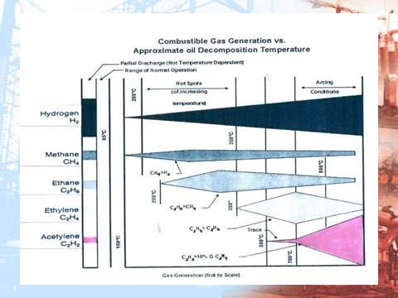
 |  |  |  |  |  |  |  |  |  |  |  |  |  |  |  |  | Gas yang terjadi ini akibat "gangguan"pada transformator. Jadi tidak bisa diperbaiki hanya dengan purifikasi atau regenerasi.

 |  |  |  |  |  |  |  |  |  |  |  |  |  |  |  |  | Untuk menurunkan haruslah mengetahui penyebabnya sebagaimana pada tabel sebelah kiri.
 |  |  |  |  |  |  |  |  |  |  |  |  |  |  |  |  | Mis.: untuk menurunkan CO & CO2 tambahkan pendingin pada transformator, bila tidak bisa menurunkan beban transformator. Kalau masih mungkin bisa menjalankan fan bila temperatur minyak mencapai 550C atau 600C
 |  |  |  |  |  |  |  |  |  |  |  |  |  |  |  |  | Kalau gas Hydrogen (H2) nampak terlalu tinggi dan ada Methane (CH4):
 |  |  |  |  |  |  |  |  |  |  |  |  |  |  |  |  | 1 | Kemungkinan karena celulose yang sudah mulai rusak, tetapi tak nampak adanya Furan
 |  |  |  |  |  |  |  |  |  |  |  |  |  |  |  |  | 2 | Kemungkinan karena humidity dari minyak yang kurang baik
 |  |  |  |  |  |  |  |  |  |  |  |  |  |  |  |  | Kalau terjadi Overheating pada isolasi, karena beban lebih atau MVAR tinggi atau terjadi sesuatu :
 |  |  |  |  |  |  |  |  |  |  |  |  |  |  |  |  | 1 | Akan nampak CO dan CO2 tinggi, kemungkinan juga akan diikuti oleh Methane dan Ethylene
 |  |  |  |  |  |  |  |  |  |  |  |  |  |  |  |  | 2 | C02 tinggi kemudian diikuti oleh N2 yang tinggi menunjukkan isolasi kertas sudah mulai rapuh
 |  |  |  |  |  |  |  |  |  |  |  |  |  |  |  |  | 3 | Bila kejadian ini berlarut larut, maka hal ini akan memperlemah isolasi kertas rapuh dan mudah terurai
 |  |  |  |  |  |  |  |  |  |  |  |  |  |  |  |  | Kalau terjadi Overheating pada minyak trafo (thermal fault), biasanya karena kontak2 kurang baik, atau baut2 kendor atau ada bocoran induksi di inti besi (eddy current) :

 |  |  |  |  |  |  |  |  |  |  |  |  |  |  |  |  | 1 | Akan nampak Methane, Ethane dan Ethylene yang cukup tinggi
 |  |  |  |  |  |  |  |  |  |  |  |  |  |  |  |  | 2 | Bila kejadian ini berlarut larut, maka hal ini akan timbul arching

 |  |  |  |  |  |  |  |  |  |  |  |  |  |  | GAS ANALYSIS AND CORRESPONDING FAULTS

 |  |  |  |  |  |  |  |  |  |  |  |  |  |  | GASES |  |  |  | POSSIBLE FAULTS |  |  | FINDINGS
 |  |  |  |  |  |  |  |  |  |  |  |  |  |  | All the gases and Acetylene present in large amounts |  |  |  | High energy electrical arcing 700º C and above. |  |  | Same as above with metal discoloration. Arcing may have caused a thermal fault.

 |  |  |  |  |  |  |  |  |  |  |  |  |  |  | H2, CO, CH4, C2H6 and C2H4 |  |  |  | Thermal fault between 300º C and 700º C. |  |  | Paper insulation destroyed. Oil heavily carbonized

 |  |  |  |  |  |  |  |  |  |  |  |  |  |  | H2, CO |  |  |  | Thermal faults less than 300ºC in an area close to paper insulation (Paper is being heated). |  |  | Discoloration of paper insulation. Overloading or cooling problem. Bad connections. Stray current path and/or stray magnetic flux

 |  |  |  |  |  |  |  |  |  |  |  |  |  |  | H2, CH4, C2H6, C2H4 and C2H2 present in large amount. If C2H2 is being generated, its indicates continueance of arcing CO will prsent if paper is being heated |  |  |  | High energy discharges (arcing) |  |  | Metal fusion, (poor contacts in tap changer or lead connections). Weakened insulation, from ageing and electrical stress. Carbonised oil. Paper overhauling/destruction if it is in the arc path

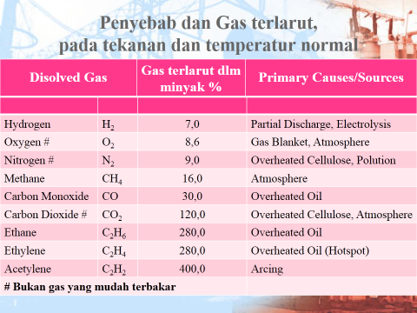

 |  |  |  |  |  |  |  |  |  |  |  |  |  |  | H2, CH4 (CO if discharges involve paper insulation). Possible trace of C2H6 |  |  |  | Low energy discharges (sparking) |  |  | Pinhole puncture in paper insulation with carbon and carbon tracking. Possible carbon particles in oil. Loose gounding of metal objects

 |  |  |  |  |  |  |  |  |  |  |  |  |  |  | H2 possible traces of CH4 and C2H6 possible CO |  |  |  | Partial discharge (Corona) |  |  | Weakened insulation from ageing and electrical stress

 |  |  |  |  |  |  |  |  |  |  |  |  |  |  |  |  | SUGGESTED DIAGNOSIS FROM GAS RATIOS-ROGERS
 |  |  |  |  |  |  |  |  |  |  |  |  |  |  |  |  | RATIO METHOD

 |  |  |  |  |  |  |  |  |  |  |  |  |  |  |  |  | CH4 | C2H6 | C2H4 | C2H2 | Suggested Diagnosis
 |  |  |  |  |  |  |  |  |  |  |  |  |  |  |  |  | H2 | CH4 | C2H6 | C2H4
 |  |  |  |  |  |  |  |  |  |  |  |  |  |  |  |  | > 0.1 | < 1.0 | < 1.0 | < 0.5 | Normal
 |  | DISSOLVED GAS ANALYSIS USING GAS RATIOS |  |  |  |  |  |  |  |  |  |  |  |  |  |  | < 1.0
 |  | (Ratios are to be calculated only if the concentrations of both the gases are above the detection levels) |  |  |  |  |  |  |  |  |  |  |  |  |  |  | <1.0 | < 1.0 | < 1.0 | < 0.5 | Partial Discharge corona
 |  |  |  |  |  |  |  |  |  |  |  |  |  |  |  |  | ≤ 0.1 | <1.0 | 1 | ≥ 0.5 or ≥ 3.0 | Partial Discharge-corona with tracking
 |  |  |  |  |  |  |  |  |  |  |  |  |  |  |  |  |  |  |  | <3.0
 |  | Sl.No | Ratio & Value |  |  |  | Remarks |  |  |  |  |  |  |  |  |  | >0.1 | <1.0 | ≥ 3.0 | ≥ 3.0 | Continuous discharge
 |  | 1 | C2H2 |  | More than 1 |  | Indicates fault |  |  |  |  |  |  |  |  |  | <1.0
 |  |  | C2H6 |  |  |  |  |  |  |  |  |  |  |  |  |  | >1.0 | <1.0 | ≥ 1.0 or ≥ 3.0 | ≥ 0.5 or ≥ 3.0 | Arc - with power follow through
 |  | 2 | H2 |  | More than 10 |  | Indicates problem |  |  |  |  |  |  |  |  |  | <1.0 |  | <3.0 | <3.0
 |  |  | CH4 |  |  |  |  |  |  |  |  |  |  |  |  |  | >1.0 | <1.0 | <1.0 | ≥ 0.5 | Arc - no power follow through
 |  | 3 | C2H4 |  | More than 1 |  | Thermal fault |  |  |  |  |  |  |  |  |  | <1.0 |  |  | <3.0
 |  |  | C2H6 |  |  |  |  |  |  |  |  |  |  |  |  |  | ≥1.0 or ≥3.0 | < 1.0 | <1.0 | <0.5 | Slight Overheating- to 150°c
 |  | 4 | CO2 |  | More than 10 |  | Thermal overheating |  |  |  |  |  |  |  |  |  | <3.0
 |  |  | CO |  |  |  |  |  |  |  |  |  |  |  |  |  | ≥1.0 or ≥3.0 | ≥1.0 | <1.0 | <0.5 | Overheating 150°-200°C
 |  | 5 | C2H2 |  | More than 2 |  | Possibly tap changer oil leaks into the main oil |  |  |  |  |  |  |  |  |  | <3.0
 |  |  | H2 |  |  |  |  |  |  |  |  |  |  |  |  |  | >0.1 | ≥1.0 | <1.0 | <0.5 | Overheating 200°-300°C
 |  |  |  |  |  |  |  |  |  |  |  |  |  |  |  |  | <1.0
 |  |  |  |  |  |  |  |  |  |  |  |  |  |  |  |  | >0.1 | >1.0 | ≥1.0 | <0.5 | General conductor overheating
 |  | TABLE 1 |  |  |  |  |  |  |  |  |  |  |  |  |  |  | <1.0 |  | <3.0
 |  | Code for examining analysis of Gas dissolved in mineral oil |  |  |  |  |  |  |  |  |  |  |  |  |  |  | ≥1.0 | <1.0 | ≥1.0 | <0.5 | Circulating currents in windings
 |  |  |  |  |  |  |  |  |  |  |  |  |  |  |  |  | <3.0 |  | <3.0
 |  | Code of range of ratios |  |  |  |  |  |  |  |  |  |  |  |  |  |  | ≥1.0 | <1.0 | ≥3.0 | <0.5 | Circulating currents core and tank;
 |  |  | IEC 599 |  |  |  | C2H2 | CH4 | C2H4 |  |  |  |  |  |  |  | <3.0
 |  |  |  |  |  |  | C2H4 | H2 | C2H6
 |  |  | Ratios of characteristic gases
 |  |  | < 0,1 |  |  |  | 0 | 1 | 0
 |  |  | 0,1 – 1 |  |  |  | 1 | 0 | 0
 |  |  | 1 – 3 |  |  |  | 1 | 2 | 1
 |  |  | Ø 3 |  |  |  | 2 | 2 | 2
 |  | Case No. | Characteristic fault |  |  |  |  |  |  | Typical sample
 |  | 0 | No fault |  |  |  | 0 | 0 | 0 | Normal ageing
 |  | 1 | Partial discharges of Low energy density |  |  |  | 0 but not significant | 1 | 0 | Discharges in gas-filled cavities resulting from incomplete impregnation, or superturation or cavitationor high humidity
 |  | 2 | Partial Discharges of Low energy density |  |  |  | 1 | 1 | 0 | As above, but leading to racking or perforation of solid insulation
 |  | 3 | Discharges of low energy (see Note 1) |  |  |  | 1 - 2 | 0 | 1 - 2 | Continuous sparking in oil between bad connections of different potential or to floating potential. Breakdown of oil between solid materials.
 |  | 4 | Discharges of High Energy |  |  |  | 1 | 0 | 2 | Discharges with power follow-through. Arcing-breakdown of oil between windings or coils, or between coils to earth. Selector breaking current.
 |  | 5 | Thermal fault of Low Temperature <150°C(see Note 2) |  |  |  | 0 | 0 | 1 | General insulated conductor overheating
 |  | 6 | Thermal Fault of Low Temperature range 150°C-300°C (see Note 3) |  |  |  | 0 | 2 | 0 | Local overheating of the core due to concentrations of flux. Increasing hot spot tempretures;varying from small hot spots in core, overheating of copper due to eddy currents, bad
 |  | 7 | Thermal fault of Medium temperature range 300°C-700°C |  |  |  | 0 | 2 | 1
 |  | 8 | Thermal fault of high temperature >700°C(see Note 4) |  |  |  | 0 | 2 | 2 | contacts/joints (pyrolitic carbon formation) up to core and tank circulating currents

 |  | Notes :
 |  |  | 1 . - For the purpose of this table there will be a tendency for the ratio C2H2/C2H4 to rise from a value between 0.1 and 3 to above 3 and for the ratio C2H4/C2H6 from a value between 0.1 and 3 as the spark develops in intensity.

 |  |  | 2 . - In this case the gases come mainly from the decomposition of the solid insulation, this explains the value of the ratio C2H4/C2H6

 |  |  | 3 . - This fault condition is normally indicated by increasing gas concentrations. Ratio CH4/H2 is normally about 1; the actual level of temperature and oil quality.

 |  |  | 4 . - An increasing value of the amount of C2H2 may indicate that the hot point temperature is higher than 1000°C

 |  | General remarks:
 |  |  | 1) Significant values quoted for ratios should be regarded as typical only.
 |  |  | 2) Transformers fitted with in-tank on-load tap-changers may indicates faults of Type 202/102 dependingon seepage or transmission of erc decompositionin the diverter switchank into the transformer tank oil

 |  |  | 3) Combinations of the ratios not included in Table 1 may occur in practice. Consideration is being given to the interpretation of such combinayions

 |  | The ratio of CO2/CO is sometimes used as an indicator of the thermal decomposition of cellulose. The rate of generation of CO2 typically runs 7 to 20 times higher than CO. Therefore, it would be considered normal if the CO2/CO ratio were above 7. If the CO2/CO ratio is 5 or less, there is probably a problem. If cellulose degradation is the problem, CO, H2, CH4, and C2H6 will also be increasing significantly. At this point, it is recommended that additional furan testing be performed. If the CO2/CO ratio is 3 or under with increased furans, severe and rapid deterioration of cellulose is occurring and consideration should be given for taking the transformer out of service for further inspection. When cellulose insulation decomposes due to overheating, chemicals, in addition to CO and CO2, are released and dissolved in the oil. These chemical compounds are known as furanic compounds, or furans. In healthy transformers, there are no detectable furans in the oil (<100 ppb). As the cellulose degrades, the furan levels will increase. Furan levels of 500 to 1000 ppb are indicative of accelerated cellulose aging, with furan levels >1500 ppb having a high risk of insulation failure.

Sort by furan
no | Test Cer. | nama unit |  | Serial number | thn opr | Jumlah minyak, liter | Buatan | hasil test laboratorium cennix
 |  |  |  |  |  |  |  | acid | ift | diel. | color | spec. Graf. | visual | sedi. | moisture |  | dga ASTM D3612 |  |  |  |  |  |  |  |  |  | lpf (C) |  | dbpc | furan | metal in oil |  |  | corr. sul | keterangan
 |  |  |  |  |  |  |  |  |  |  |  |  |  |  | ppm | grade | H2 | O2 | N2 | CH4 | CO | CO2 | C2H6 | C2H4 | C2H2 | TOT | 25O | 100O |  |  | Al | Fe | Cu
Standard yang dipakai |  |  |  |  |  |  |  | ASTM D974 | ASTM D971 | IEC 156 | ASTM D1500 | ASTM D4052 | ASTM D1524 | ASTM D1698 | ASTM D1533 |  | hydrogen | oksigen | nitrogen | methane | carbon monoksida | carbon dioksida | ethane | ethylene | acethylene |  | ASTM D924 |  | ASTM D2668 | ASTM D5837 | ASTM D3635 |  |  | ASTM D1275B

 | BATASAN OPERASI |  |  |  |  |  |  | < 0,06 | > 32 | > 30 | < 3,5 | > 0,84 | C |  | < 20 |  | < 100 |  |  | < 120 | < 350 | < 2.500 | < 65 | <50 | < 2 | < 687 | < 0.1 | < 2.9 | > .2 | < 100 | 0.00 | 0.00 | 0.00 |  | Non corrosive
1 | 12 | Trafo 2 ESP | 3 | 007008428 | 2010 | 731 | Zhejian | 0.118 | 16.2 | 24 | 3.0 | 0.8435 | C |  | 39 | D | 38 | 16,781 | 70,523 | 5 | 129 | 2,431 | 3 | 5 | 0 | 180 | 0.000 | 1.330 | 0.00 | 169 | 0.00 | 0.01 | 0.01 | 2 C | Non corrosive
2 | 6 | Trafo 2 ESP | 1 | 10035 | 2010 | 1,143 | Fujia | 0.042 | 26.6 | 41 | 1.5 | 0.8540 | C |  | 21 | D | 27 | 18,639 | 66,781 | 3 | 64 | 1,106 | 0 | 1 | 0 | 95 | 0.000 | 1.900 | 0.02 | 62 | 0.00 | 0.01 | 0.00 | 1 A | Non Corrosive
3 | 7 | Trafo 3 ESP | 1 | 10031 | 2010 | 1,143 | Fujia | 0.048 | 28.4 | 44 | 1.0 | 0.8537 | C |  | 32 | E | 32 | 15,273 | 65,111 | 5 | 95 | 1,002 | 0 | 2 | 0 | 134 | 0.000 | 1.700 | 0.01 | 32 | 0.01 | 0.01 | 0.01 | 1 A | Non Corrosive
4 | 8 | Trafo 4 ESP | 1 | 10034 | 2010 | 1,143 | Fujia | 0.028 | 26.3 | 24 | 1.5 | 0.8596 | C |  | 29 | E | 13 | 12,265 | 66,770 | 5 | 172 | 1,206 | 0 | 8 | 0 | 198 | 0.180 | 6.680 | 0.08 | 18 | 0.05 | 0.02 | 0.01 | 2 C | Non Corrosive
5 | 5 | Trafo 1 ESP | 1 | 10937 | 2010 | 1,143 | Fujia | 0.056 | 25.3 | 50 | 1.5 | 0.8529 | C |  | 18 | D | 35 | 20,494 | 67,487 | 4 | 69 | 1,143 | 0 | 1 | 0 | 109 | 0.000 | 1.870 | 0.00 | 0 | 0.00 | 0.01 | 0.01 | 1 B | Non Corrosive
6 | 11 | Trafo 1 ESP | 3 | 007308428 | 2010 | 731 | Zhejian | 0.022 | 23.2 | 32 | 1.5 | 0.8432 | C |  | 26 | D | 14 | 12,943 | 68,807 | 3 | 62 | 1,243 | 0 | 0 | 0 | 79 | 0.000 | 0.350 | 0.00 | 0 | 0.01 | 0.01 | 0.00 | 1 B | Non corrosive
7 | 13 | Trafo 3 ESP | 3 | 007208428 | 2010 | 731 | Zhejian | 0.025 | 27.8 | 40 | 1.5 | 0.8415 | C |  | 27 | D | 21 | 16,364 | 70,694 | 3 | 38 | 1,068 | 0 | 0 | 0 | 62 | 0.000 | 0.620 | 0.01 | 0 | 0.00 | 0.01 | 0.00 | 2 C | Non corrosive
8 | 14 | Trafo 4 ESP | 3 | 007108428 | 2010 | 731 | Zhejian | 0.020 | 31.2 | 62 | 1.0 | 0.8420 | C |  | 19 | D | 10 | 18,669 | 66,036 | 3 | 24 | 665 | 0 | 0 | 0 | 37 | 0.000 | 1.360 | 0.01 | 0 | 0.00 | 0.00 | 0.00 | 3 A | Suspec Corrosive
9 | 9 | Main Trafo | 3 | 1122170 | 2010 | 26,706 | Shandong | 0.017 | 42.3 | 78 | 0.5 | 0.8780 | C |  | 15 | B | 24 | 10,131 | 44,084 | 11 | 641 | 2,250 | 1 | 1 | 0 | 678 | 0.000 | 0.130 | 0.22 | 0 | 0.01 | 0.01 | 0.02 | 3 A | Suspec Corrosive
10 | 16 | Ash Handling |  | 10820107 | 2011 | 1,023 | Wolong | 0.022 | 37.3 | 36 | 1.0 | 0.8788 | C |  | 21 | C | 18 | 21,157 | 64,224 | 4 | 129 | 1,676 | 0 | 1 | 0 | 152 | 0.000 | 1.350 | 0.22 | 0 | 0.00 | 0.01 | 0.00 | 3 A | Suspec Corrosive
11 | 10 | Trafo UAT | 3 | 1035082 |  | 4,749 | Shandong | 0.022 | 38.1 | 60 | 0.5 | 0.8767 | C |  | 11 | A | 20 | 16,028 | 68,308 | 20 | 971 | 3,536 | 5 | 7 | 0 | 1,023 | 0.000 | 0.390 | 0.23 | 0 | 0.02 | 0.01 | 0.04 | 3 A | Suspec Corrosive
12 | 15 | Ash Handling |  | 10820108 | 2011 | 1,023 | Wolong | 0.022 | 38.1 | 38 | 1.0 | 0.8779 | C |  | 28 | C | 35 | 10,984 | 71,058 | 20 | 441 | 5,037 | 7 | 8 | 0 | 511 | 0.000 | 0.730 | 0.23 | 0 | 0.00 | 0.01 | 0.01 | 1 B | Non corrosive
13 | 4 | Main Trafo | 1 | 1006901 | 2011 | 30,857 | Wolong | 0.017 | 41.5 | 58 | 0.5 | 0.8691 | C |  | 10 | A | 147 | 9,471 | 4,328 | 32 | 655 | 2,728 | 4 | 5 | 0 | 843 | 0.000 | 0.140 | 0.24 | 0 | 0.02 | 0.01 | 0.01 | 3 A | Suspec Corrosive

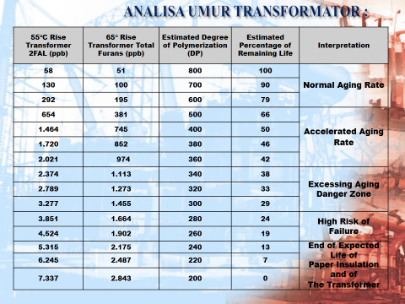
Catatan |  |  |  |  |  |  |  |  |  |  |  |  |  |  |  |  |  |  |  |  |  |  |  |  |  |  | Komentar :
 |  |  |  |  |  |  |  |  |  |  |  |  |  |  |  |  |  |  |  |  |  |  |  |  |  |  |  | 1.
 |  |  |  |  |  |  |  |  |  |  |  |  |  |  | Kerusakan Isolasi kertas
 |  |  |  |  |  |  |  |  |  |  |  |  |  |  | a | Kertas – Suatu rantai polymer terbentuk oleh monomer
 |  |  |  |  |  |  |  |  |  |  |  |  |  |  |  | Furan = Monomer yang lepas & terbuang dari cincin polymer. Furan disebabkan oleh penurunan kekuatan material cellulose misalkan isolasi kertas, pressboard dan kayu

 |  |  |  |  |  |  |  |  |  |  |  |  |  |  | b | Penuaan dari isolasi ini menandakan penurunan kemampuan isolasi. Hal ini disebabkan oleh beban yang tak stabil, stressing atau tanda adanya ganguan didalam transformator yang akan menghasilkan senyawa kimia furan yang terlarut (soluble) pada minyak

 |  |  |  |  |  |  |  |  |  |  |  |  |  |  | c | Dengan melihat jumlah senyawa furan yang terjadi dapat diprediksi umur transformator tersebut

 |  |  |  |  |  |  |  |  |  |  |  |  |  |  | d | Pada transformator yang sudah beroperasi lama atau pernah gangguan maka akan terdapat senyawa Furan

 |  |  |  |  |  |  |  |  |  |  |  |  |  |  |  | 1 | 5H2F Biasanya terbentuk dari oksidasi pada kertas
 |  |  |  |  |  |  |  |  |  |  |  |  |  |  |  | 2 | 2FOL Biasanya terbentuk dari tingginya moisture dalam isolasi kertas
 |  |  |  |  |  |  |  |  |  |  |  |  |  |  |  | 3 | 2FAL Biasanya terbentuk dari overheating cukup lama dan penuaan isolasi
 |  |  |  |  |  |  |  |  |  |  |  |  |  |  |  | 4 | 2ACF Sangat jarang terjadi, biasanya terbentuk dari electrikal stress (gangguan petir dll)
 |  |  |  |  |  |  |  |  |  |  |  |  |  |  |  | 5 | 5M2F Biasanya terbentuk dari overheating yang cukup lama atau lokal hotspot

 |  |  |  |  |  |  |  |  |  |  |  |  |  |  | Keterangan:
 |  |  |  |  |  |  |  |  |  |  |  |  |  |  |  | 1. | Furan yang terdapat di trafo2 PLTA ini adalah 2FAL (karena pola operasi) & 2ACF (karena gangguan stressing)
 |  |  |  |  |  |  |  |  |  |  |  |  |  |  |  | 2. | Sesuai teori dari ASTM D5837 terlampir Furan yang melebihi 7.337 ppb seharusnya isolasinya diganti baru.
 |  |  |  |  |  |  |  |  |  |  |  |  |  |  |  | 3. | Pengalaman yang kami laksanakan di PLN terutama P3B banyak yang Furannya > 20.000 ppb, setelah diregenerasi sampai saat ini masih operasi.
 |  |  |  |  |  |  |  |  |  |  |  |  |  |  |  | 4. | Ada teori lain mengenai Furan yang mengatakan CO2/CO bila kurang dari 3 maka terjadi degradasi serius di Isolasi kertasnya.
 |  |  |  |  |  |  |  |  |  |  |  |  |  |  |  |  | diatas kami coba bandingkan teori Furan dari DGA dan Furan dari minyak. Hasilnya kami serahkan pada Bapak2.

sort by corr
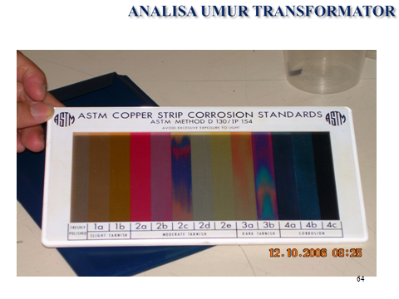
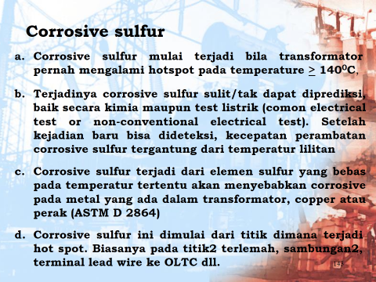
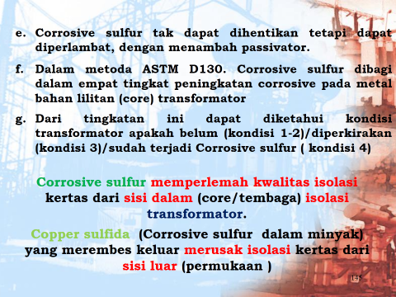
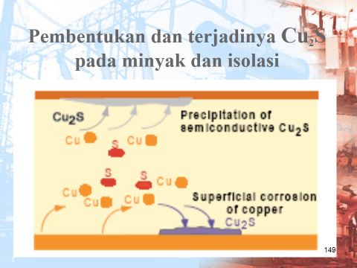
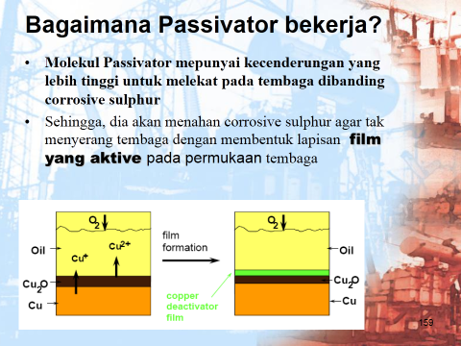
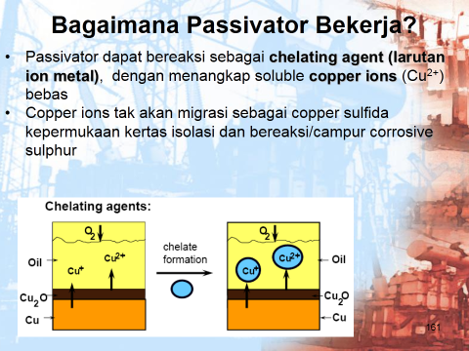
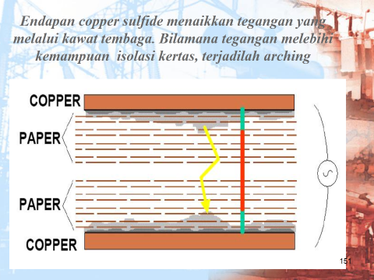
no | Test Cer. | nama unit |  | Serial number | thn opr | Jumlah minyak, liter | Buatan | hasil test laboratorium cennix
 |  |  |  |  |  |  |  | acid | ift | diel. | color | spec. Graf. | visual | sedi. | moisture |  | dga ASTM D3612 |  |  |  |  |  |  |  |  |  | lpf (C) |  | dbpc | furan | metal in oil |  |  | corr. sul | keterangan
 |  |  |  |  |  |  |  |  |  |  |  |  |  |  | ppm | grade | H2 | O2 | N2 | CH4 | CO | CO2 | C2H6 | C2H4 | C2H2 | TOT | 25O | 100O |  |  | Al | Fe | Cu
Standard yang dipakai |  |  |  |  |  |  |  | ASTM D974 | ASTM D971 | IEC 156 | ASTM D1500 | ASTM D4052 | ASTM D1524 | ASTM D1698 | ASTM D1533 |  | hydrogen | oksigen | nitrogen | methane | carbon monoksida | carbon dioksida | ethane | ethylene | acethylene |  | ASTM D924 |  | ASTM D2668 | ASTM D5837 | ASTM D3635 |  |  | ASTM D1275B

 | BATASAN OPERASI |  |  |  |  |  |  | < 0,06 | > 32 | > 30 | < 3,5 | > 0,84 | C |  | < 20 |  | < 100 |  |  | < 120 | < 350 | < 2.500 | < 65 | <50 | < 2 | < 687 | < 0.1 | < 2.9 | > .2 | < 100 | 0.00 | 0.00 | 0.00 |  | Non corrosive
1 | 4 | Main Trafo | 1 | 1006901 | 2011 | 30,857 | Wolong | 0.017 | 41.5 | 58 | 0.5 | 0.8691 | C |  | 10 | A | 147 | 9,471 | 4,328 | 32 | 655 | 2,728 | 4 | 5 | 0 | 843 | 0.000 | 0.140 | 0.24 | 0 | 0.02 | 0.01 | 0.01 | 3 A | Suspec Corrosive
2 | 9 | Main Trafo | 3 | 1122170 | 2010 | 26,706 | Shandong | 0.017 | 42.3 | 78 | 0.5 | 0.8780 | C |  | 15 | B | 24 | 10,131 | 44,084 | 11 | 641 | 2,250 | 1 | 1 | 0 | 678 | 0.000 | 0.130 | 0.22 | 0 | 0.01 | 0.01 | 0.02 | 3 A | Suspec Corrosive
3 | 10 | Trafo UAT | 3 | 1035082 | 2010 | 4,749 | Shandong | 0.022 | 38.1 | 60 | 0.5 | 0.8767 | C |  | 11 | A | 20 | 16,028 | 68,308 | 20 | 971 | 3,536 | 5 | 7 | 0 | 1,023 | 0.000 | 0.390 | 0.23 | 0 | 0.02 | 0.01 | 0.04 | 3 A | Suspec Corrosive
4 | 14 | Trafo 4 ESP | 3 | 007108428 | 2010 | 731 | Zhejian | 0.020 | 31.2 | 62 | 1.0 | 0.8420 | C |  | 19 | D | 10 | 18,669 | 66,036 | 3 | 24 | 665 | 0 | 0 | 0 | 37 | 0.000 | 1.360 | 0.01 | 0 | 0.00 | 0.00 | 0.00 | 3 A | Suspec Corrosive
5 | 16 | Ash Handling |  | 10820107 | 2011 | 1,023 | Wolong | 0.022 | 37.3 | 36 | 1.0 | 0.8788 | C |  | 21 | C | 18 | 21,157 | 64,224 | 4 | 129 | 1,676 | 0 | 1 | 0 | 152 | 0.000 | 1.350 | 0.22 | 0 | 0.00 | 0.01 | 0.00 | 3 A | Suspec Corrosive
6 | 8 | Trafo 4 ESP | 1 | 10034 | 2010 | 1,143 | Fujia | 0.028 | 26.3 | 24 | 1.5 | 0.8596 | C |  | 29 | E | 13 | 12,265 | 66,770 | 5 | 172 | 1,206 | 0 | 8 | 0 | 198 | 0.180 | 6.680 | 0.08 | 18 | 0.05 | 0.02 | 0.01 | 2 C | Non Corrosive
7 | 12 | Trafo 2 ESP | 3 | 007008428 | 2010 | 731 | Zhejian | 0.118 | 16.2 | 24 | 3.0 | 0.8435 | C |  | 39 | D | 38 | 16,781 | 70,523 | 5 | 129 | 2,431 | 3 | 5 | 0 | 180 | 0.000 | 1.330 | 0.00 | 169 | 0.00 | 0.01 | 0.01 | 2 C | Non corrosive
8 | 13 | Trafo 3 ESP | 3 | 007208428 | 2010 | 731 | Zhejian | 0.025 | 27.8 | 40 | 1.5 | 0.8415 | C |  | 27 | D | 21 | 16,364 | 70,694 | 3 | 38 | 1,068 | 0 | 0 | 0 | 62 | 0.000 | 0.620 | 0.01 | 0 | 0.00 | 0.01 | 0.00 | 2 C | Non corrosive
9 | 5 | Trafo 1 ESP | 1 | 10937 | 2010 | 1,143 | Fujia | 0.056 | 25.3 | 50 | 1.5 | 0.8529 | C |  | 18 | D | 35 | 20,494 | 67,487 | 4 | 69 | 1,143 | 0 | 1 | 0 | 109 | 0.000 | 1.870 | 0.00 | 0 | 0.00 | 0.01 | 0.01 | 1 B | Non Corrosive
10 | 11 | Trafo 1 ESP | 3 | 007308428 | 2010 | 731 | Zhejian | 0.022 | 23.2 | 32 | 1.5 | 0.8432 | C |  | 26 | D | 14 | 12,943 | 68,807 | 3 | 62 | 1,243 | 0 | 0 | 0 | 79 | 0.000 | 0.350 | 0.00 | 0 | 0.01 | 0.01 | 0.00 | 1 B | Non corrosive
11 | 15 | Ash Handling |  | 10820108 | 2011 | 1,023 | Wolong | 0.022 | 38.1 | 38 | 1.0 | 0.8779 | C |  | 28 | C | 35 | 10,984 | 71,058 | 20 | 441 | 5,037 | 7 | 8 | 0 | 511 | 0.000 | 0.730 | 0.23 | 0 | 0.00 | 0.01 | 0.01 | 1 B | Non corrosive
12 | 6 | Trafo 2 ESP | 1 | 10035 | 2010 | 1,143 | Fujia | 0.042 | 26.6 | 41 | 1.5 | 0.8540 | C |  | 21 | D | 27 | 18,639 | 66,781 | 3 | 64 | 1,106 | 0 | 1 | 0 | 95 | 0.000 | 1.900 | 0.02 | 62 | 0.00 | 0.01 | 0.00 | 1 A | Non Corrosive
13 | 7 | Trafo 3 ESP | 1 | 10031 | 2010 | 1,143 | Fujia | 0.048 | 28.4 | 44 |  |  |  |  | 32 | E |  |  |  |  |  |  |  |  |  | 0 |  |  | 0.01 | 32 |  |  |  | 1 A | Non corrosive

Catatan : |  |  |  |  |  |  |  |  |  |  |  |  |  |  |  |  |  |  |  |  |  |  |  |  |  |  |  |  |  | Komentar :
 |  |  |  |  |  |  |  |  |  |  |  |  |  |  |  |  |  |  |  |  |  |  |  |  |  |  |  |  |  | 1.

